Chi tiết địa chất
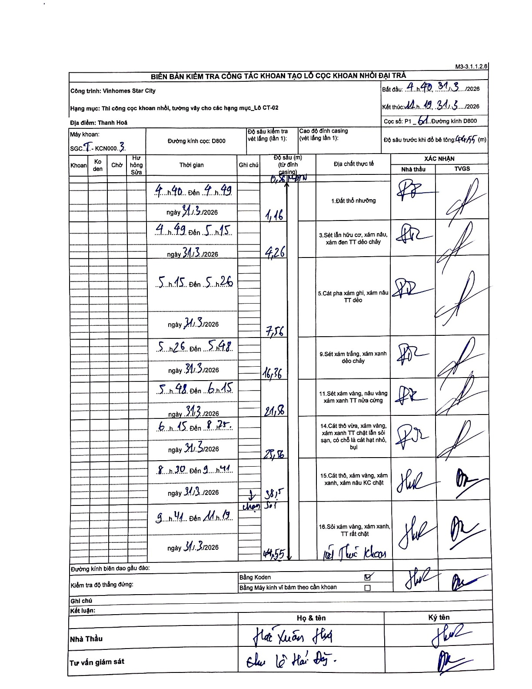
Dự án | Star City Thanh Hóa
Hạng mục | Thi công cọc khoan nhồi, tường vây cho các hạng mục_Lô CT-02
Tên bộ phận | Cọc khoan nhồi
Số hiệu cọc | P1-61
Tên Máy khoan | SGCT-KCN0003
Đường kính | D800
Bắt đầu thi công | 04:40 31/03/2026
Kết thúc thi công | 11:19 31/03/2026

Địa chất TT | Đường kính | Mô tả lớp thiết kế | Từ (h) | Đến (h) | Cao độ từ | Cao độ đến | T.Gian (h) | Dài (m) | V (m/h) | Ghi chú
Đất thổ nhưỡng | D800 | Đất thổ nhưỡng | 04:40 31/03/2026 | 04:49 31/03/2026 | -0.71 | -1.16 | 0.15 | 0.45 | 3
2 | D800 | Sét lẫn hữu cơ, xám nâu, xám đen TT dẻo chảy | 04:49 31/03/2026 | 05:15 31/03/2026 | -1.16 | -4.26 | 0.43 | 3.1 | 7.15
3 | D800 | Cát pha xám ghi, xám nâu TT dẻo | 05:15 31/03/2026 | 05:26 31/03/2026 | -4.26 | -7.56 | 0.18 | 3.3 | 18
4 | D800 | Sét xám trắng, xám xanh dẻo chảy | 05:26 31/03/2026 | 05:48 31/03/2026 | -7.56 | -16.36 | 0.37 | 8.8 | 24
5 | D800 | Sét xám vàng, nâu vàng xám xanh TT nửa cứng | 05:48 31/03/2026 | 06:15 31/03/2026 | -16.36 | -21.56 | 0.45 | 5.2 | 11.56
6 | D800 | Cát thô vừa, xám vàng, xám xanh TT chặt lẫn sỏi sạn, có chỗ là cát hạt nhỏ, bụi | 06:15 31/03/2026 | 08:25 31/03/2026 | -21.56 | -28.56 | 2.17 | 7 | 3.23
7 | D800 | Cát thô, xám vàng, xám xanh, xám nâu KC chặt | 08:30 31/03/2026 | 09:41 31/03/2026 | -28.56 | -38.5 | 1.18 | 9.94 | 8.4
8 | D800 | Sỏi xám vàng, xám xanh, TT rất chặt | 09:41 31/03/2026 | 11:19 31/03/2026 | -38.5 | -44.55 | 1.63 | 6.05 | 3.7

ẢNH BIÊN BẢN GỐC

